Лист1
№ | Дата выявления | Владелец | Район города | Адрес размещения | Тип конструкции | Содержание | Фото конструкции
1 | 2025-11-24 | ИП Авагян Арсен Эдуардович | Советский | ул. Ванеева, д. 80 А | Настенная конструкция | АБРИКОС | 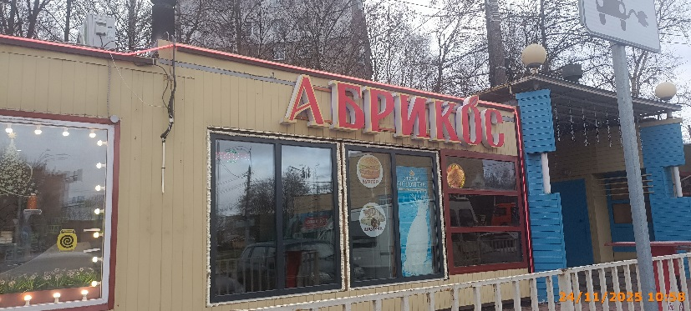
2 | 2025-11-24 | ИП Авагян Арсен Эдуардович | Советский | ул. Ванеева, д. 80 А | Конструкция в витрине | бургер шаурма
3 | 2025-11-24 | ИП Авагян Арсен Эдуардович | Советский | ул. Ванеева, д. 80 А | Конструкция в витрине | святой источник
4 | 2025-11-24 | ИП Авагян Арсен Эдуардович | Советский | ул. Ванеева, д. 80 А | Конструкция в витрине | изображение продукции
5 | 2025-11-24 | ИП Авагян Арсен Эдуардович | Советский | ул. Ванеева, д. 80 А | Не установленный Правилами тип | мы открылись | 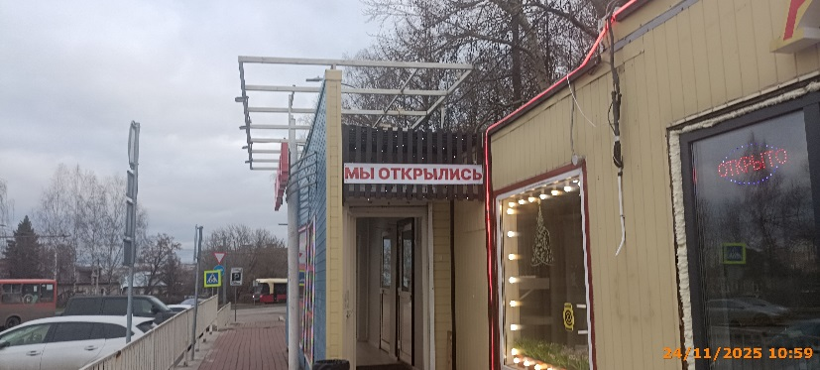
6 | 2025-11-24 | ИП Телухин Андрей Андреевич | Советский | ул. Надежды Сусловой, д. 13 | Не установленный Правилами тип | ZVON MARKET | 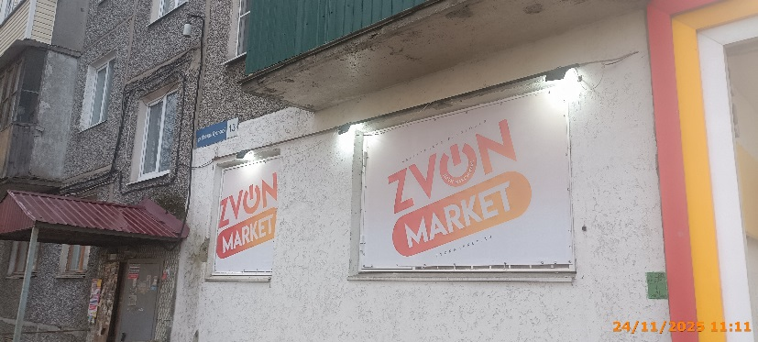
7 | 2025-11-24 | ИП Телухин Андрей Андреевич | Советский | ул. Надежды Сусловой, д. 13 | Не установленный Правилами тип | ZVON MARKET | 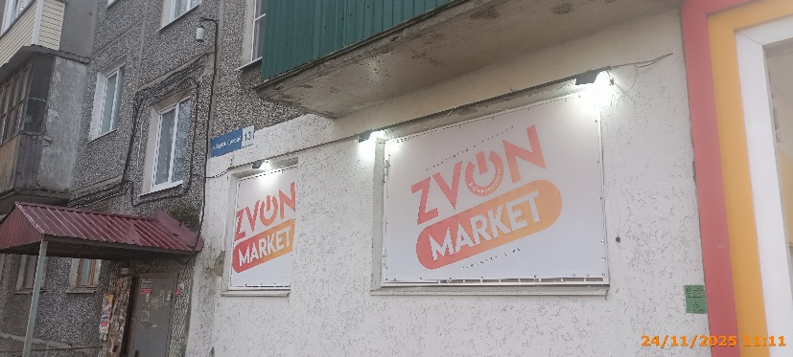
8 | 2025-11-24 | ИП Телухин Андрей Андреевич | Советский | ул. Надежды Сусловой, д. 13 | Не установленный Правилами тип | ЗВОНОК | 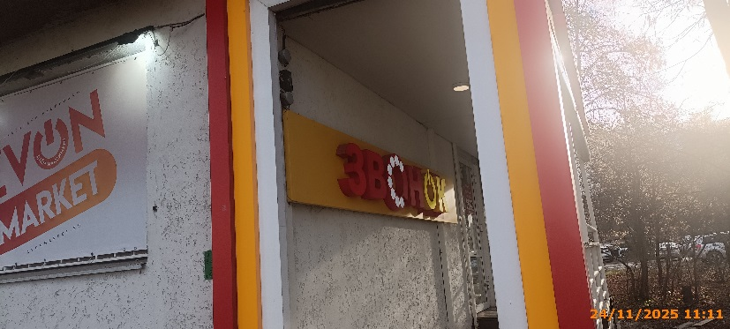
9 | 2025-11-24 | ИП Телухин Андрей Андреевич | Советский | ул. Надежды Сусловой, д. 13 | Настенная конструкция | салон распродаж | 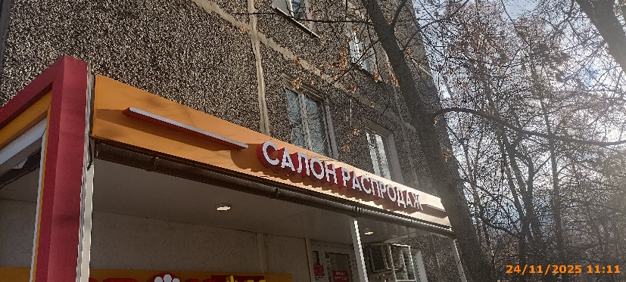
10 | 2025-11-24 | ИП Телухин Андрей Андреевич | Советский | ул. Надежды Сусловой, д. 13 | Не установленный Правилами тип | подключите здесь МТС | 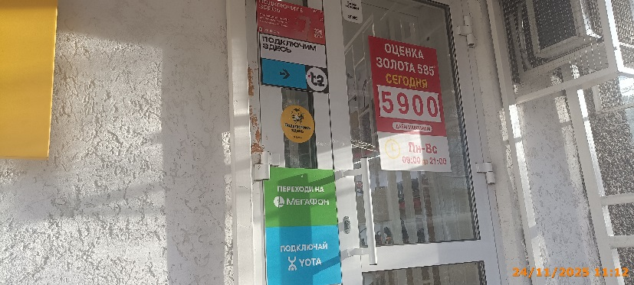
11 | 2025-11-24 | ИП Телухин Андрей Андреевич | Советский | ул. Надежды Сусловой, д. 13 | Не установленный Правилами тип | подключим здесь t2
12 | 2025-11-24 | ИП Телухин Андрей Андреевич | Советский | ул. Надежды Сусловой, д. 13 | Не установленный Правилами тип | Подключись здесь билайн
13 | 2025-11-24 | ИП Телухин Андрей Андреевич | Советский | ул. Надежды Сусловой, д. 13 | Не установленный Правилами тип | переходи на МегаФон
14 | 2025-11-24 | ИП Телухин Андрей Андреевич | Советский | ул. Надежды Сусловой, д. 13 | Не установленный Правилами тип | подключай YOTA
15 | 2025-11-24 | ИП Телухин Андрей Андреевич | Советский | ул. Надежды Сусловой, д. 13 | Не установленный Правилами тип | Оценка золота 585 сегодня
16 | 2025-11-24 | АО "ДК СОВЕТСКОГО РАЙОНА" | Советский | ул. Надежды Сусловой, д. 13 | Не установленный Правилами тип | Салон парикмахерская | 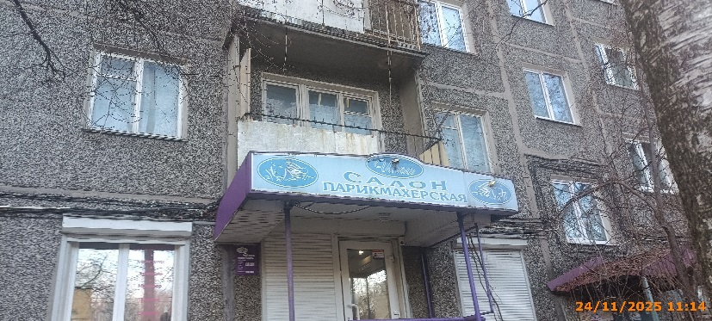
17 | 2025-11-24 | АО "ДК СОВЕТСКОГО РАЙОНА" | Советский | ул. Надежды Сусловой, д. 13 | Конструкция в витрине | Косметолог Эпиляция Маникюр Педикюр | 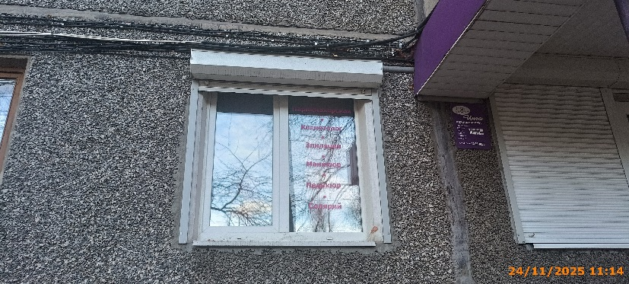
18 | 2025-11-24 | АО "ДК СОВЕТСКОГО РАЙОНА" | Советский | ул. Надежды Сусловой, д. 13 | Не установленный Правилами тип | изображение девушки | 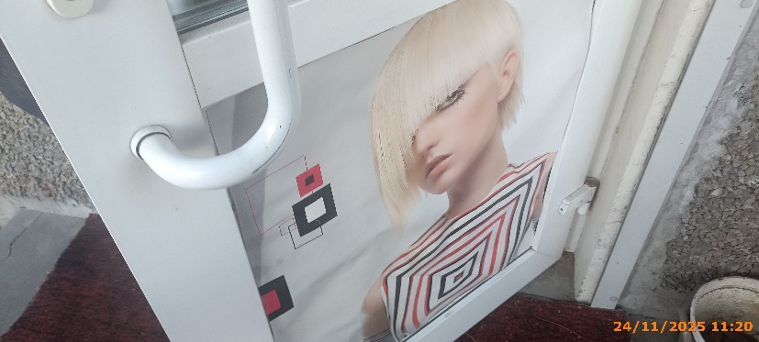
19 | 2025-11-24 | ООО "Дисконт-нн" | Советский | ул. Надежды Сусловой, д. 14 | Настенная конструкция | OZON | 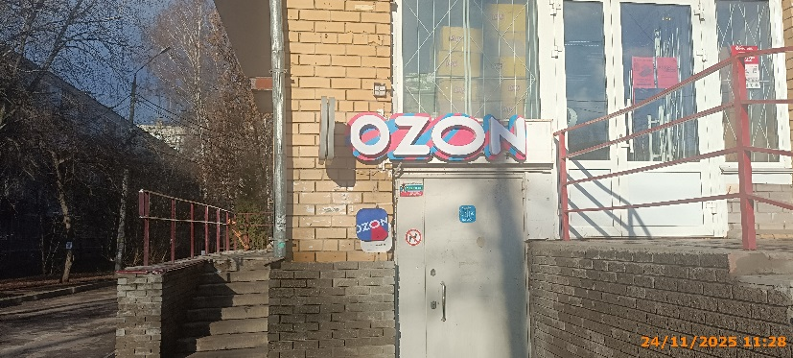
20 | 2025-11-24 | ООО "Дисконт-нн" | Советский | ул. Надежды Сусловой, д. 14 | Консольная конструкция | OZON | 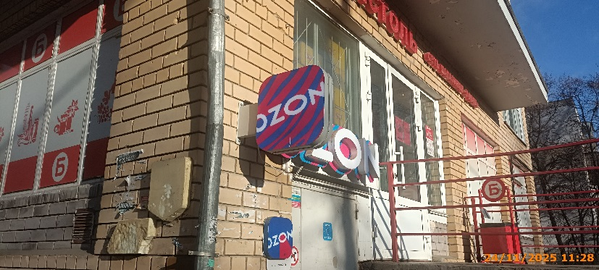
21 | 2025-11-24 | ООО "Альбион-2002" | Советский | ул. Надежды Сусловой, д. 14 | Конструкция в витрине | б | 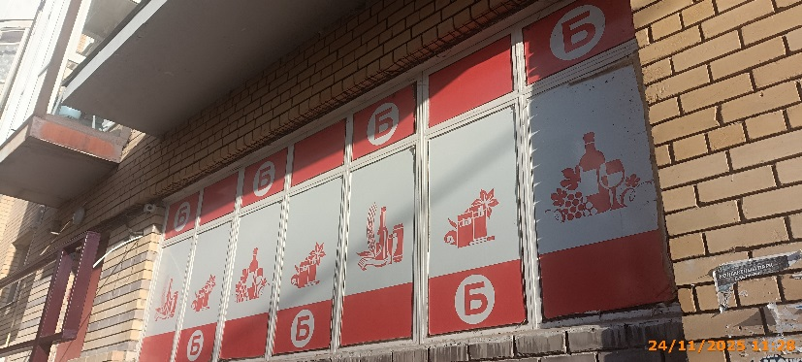
22 | 2025-11-24 | ООО "Альбион-2002" | Советский | ул. Надежды Сусловой, д. 14 | Конструкция в витрине | б | 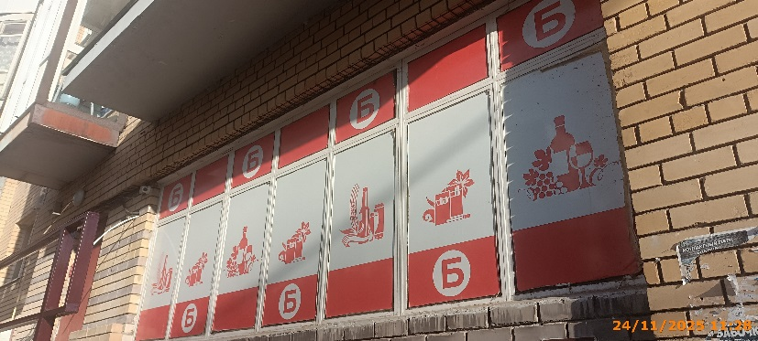
23 | 2025-11-24 | ООО "Альбион-2002" | Советский | ул. Надежды Сусловой, д. 14 | Конструкция в витрине | б | 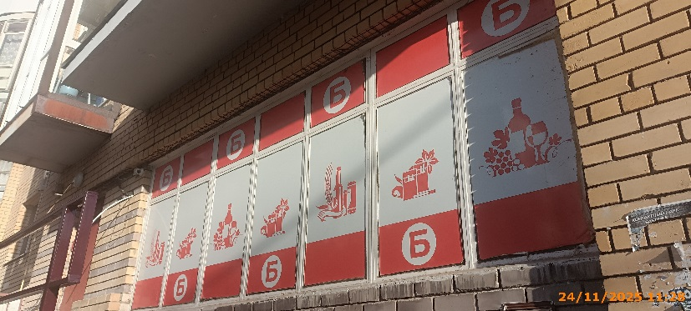
24 | 2025-11-24 | ООО "Альбион-2002" | Советский | ул. Надежды Сусловой, д. 14 | Конструкция в витрине | б | 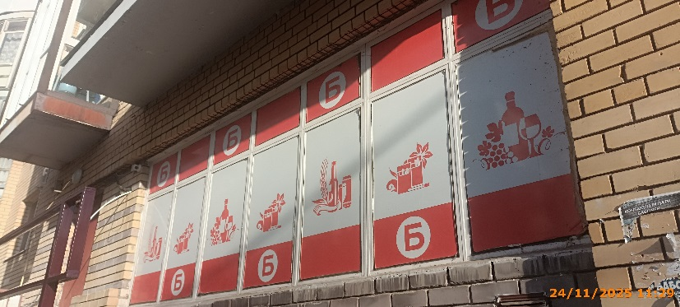
25 | 2025-11-24 | ООО "Альбион-2002" | Советский | ул. Надежды Сусловой, д. 14 | Конструкция в витрине | Изображение товаров
26 | 2025-11-24 | ООО "Альбион-2002" | Советский | ул. Надежды Сусловой, д. 14 | Конструкция в витрине | Изображение товаров
27 | 2025-11-24 | ООО "Альбион-2002" | Советский | ул. Надежды Сусловой, д. 14 | Конструкция в витрине | Изображение товаров | 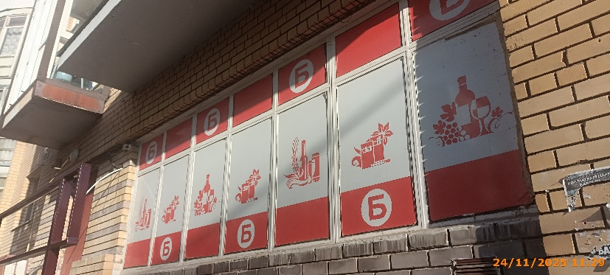
28 | 2025-11-24 | ООО "Альбион-2002" | Советский | ул. Надежды Сусловой, д. 14 | Конструкция в витрине | Изображение товаров
29 | 2025-11-24 | ООО "Альбион-2002" | Советский | ул. Надежды Сусловой, д. 14 | Конструкция в витрине | Изображение товаров | 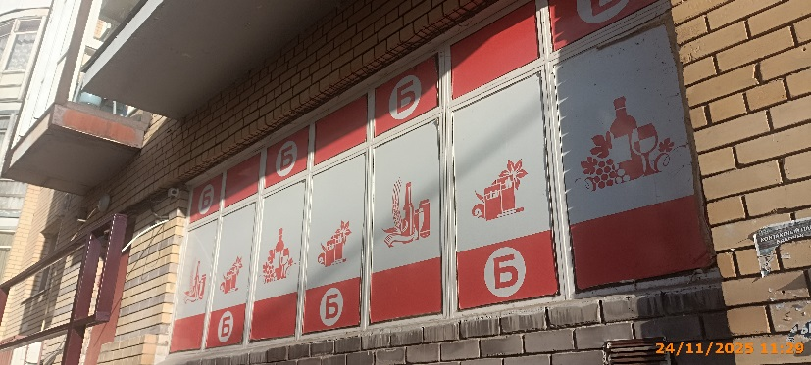
30 | 2025-11-24 | ООО "Альбион-2002" | Советский | ул. Надежды Сусловой, д. 14 | Конструкция в витрине | Изображение товаров | 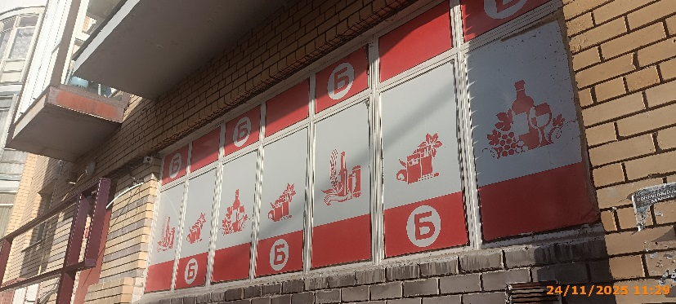
31 | 2025-11-24 | ООО "Альбион-2002" | Советский | ул. Надежды Сусловой, д. 14 | Конструкция в витрине | Изображение товаров | 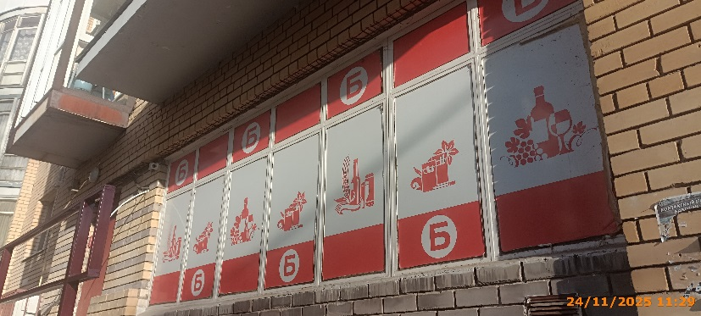
32 | 2025-11-24 | ИП Маркина Елена Николаевна | Советский | ул. Надежды Сусловой, д. 14 | Не установленный Правилами тип | салон красоты | 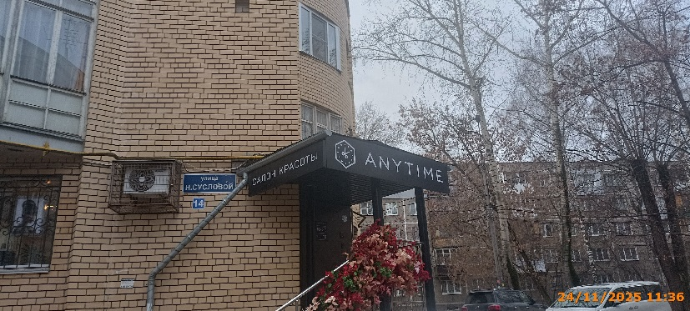
33 | 2025-11-24 | ИП Маркина Елена Николаевна | Советский | ул. Надежды Сусловой, д. 14 | Не установленный Правилами тип | ANYTIME | 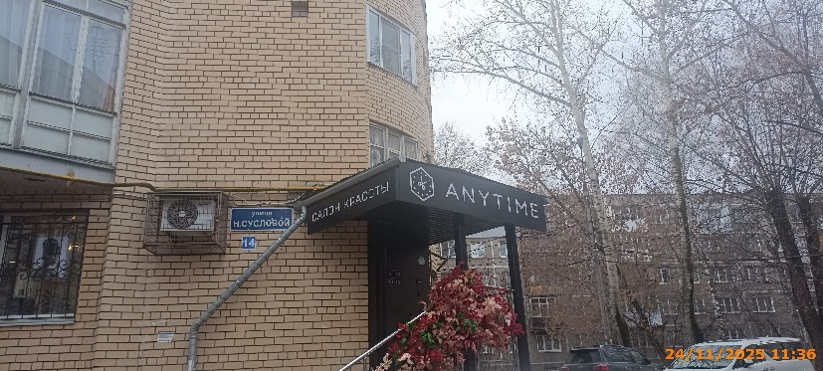
34 | 2025-11-24 | АО "ДК СОВЕТСКОГО РАЙОНА" | Советский | ул. Надежды Сусловой, д. 10, кор. 1 | Настенная конструкция | МЕДИЦИНСКИЕ АНАЛИЗЫ | 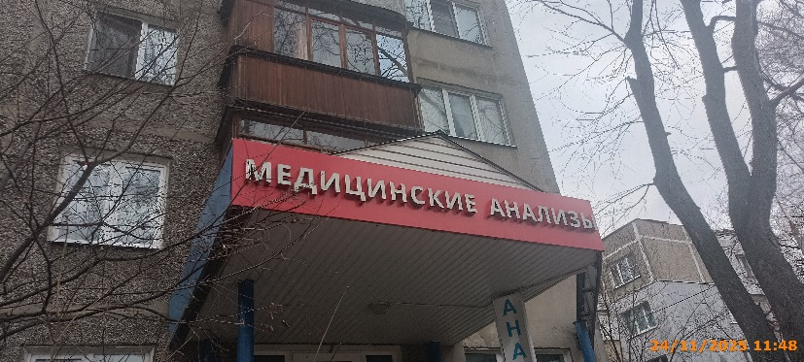
35 | 2025-11-24 | АО "ДК СОВЕТСКОГО РАЙОНА" | Советский | ул. Надежды Сусловой, д. 10, кор. 1 | Не установленный Правилами тип | АНАЛИЗЫ | 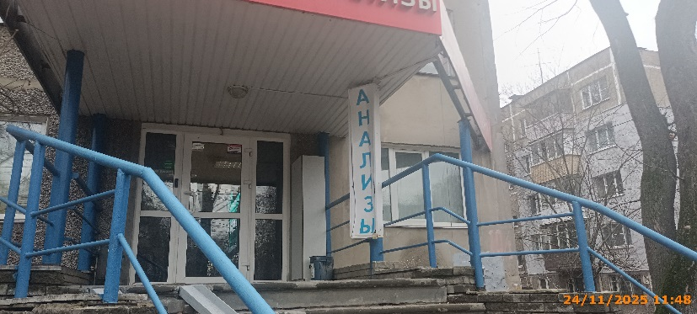
36 | 2025-11-24 | АО "ДК СОВЕТСКОГО РАЙОНА" | Советский | ул. Надежды Сусловой, д. 10, кор. 1 | Не установленный Правилами тип | МЕДИЦИНСКИЙ ЦЕНТР | 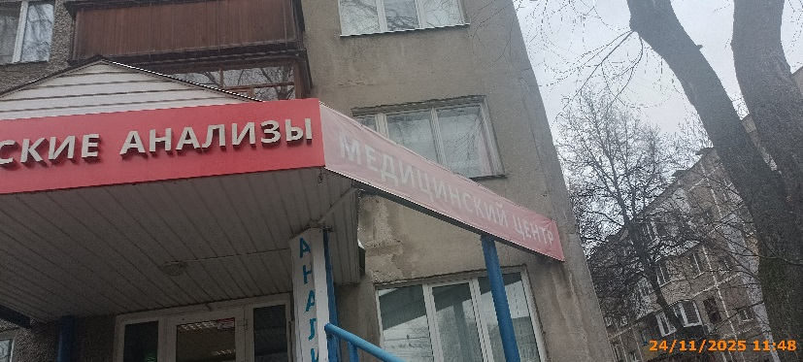
37 | 2025-11-24 | ООО "Здравица" | Советский | ул. Надежды Сусловой, д. 10, кор. 1 | Конструкция в витрине | Ищи БЛИЖЕ! Плати МЕНЬШЕ! Живи ЛУЧШЕ! | 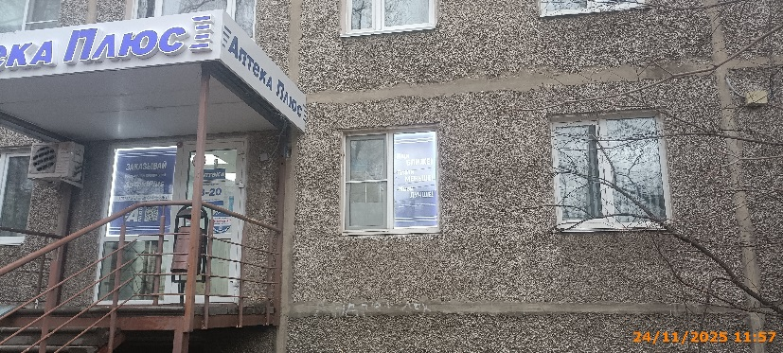
38 | 2025-11-24 | ООО "Здравица" | Советский | ул. Надежды Сусловой, д. 10, кор. 1 | Не установленный Правилами тип | Аптека Плюс | 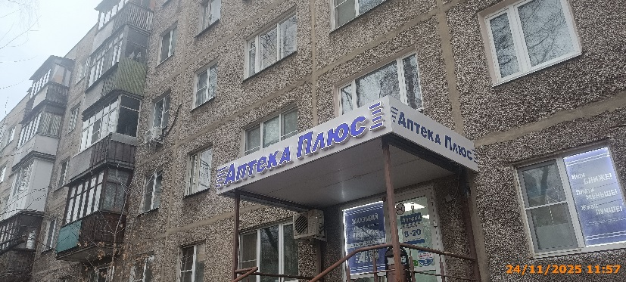
39 | 2025-11-24 | ООО "Здравица" | Советский | ул. Надежды Сусловой, д. 10, кор. 1 | Настенная конструкция | Аптека Плюс | 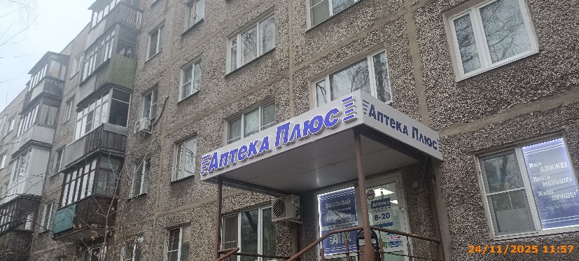
40 | 2025-11-24 | ООО "Здравица" | Советский | ул. Надежды Сусловой, д. 10, кор. 1 | Конструкция в витрине | ЗАКАЗЫВАЙ в мобильном приложении | 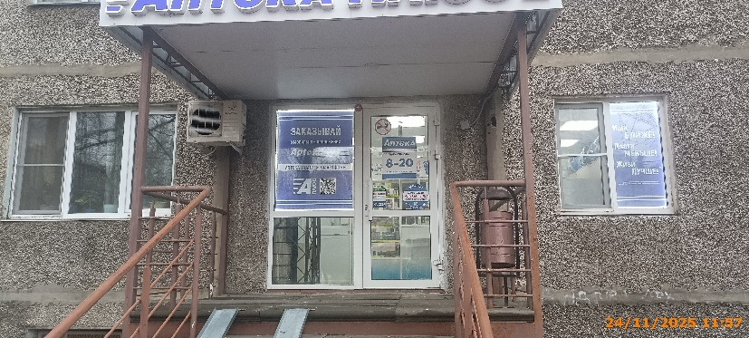
41 | 2025-11-24 | ООО "Здравица" | Советский | ул. Надежды Сусловой, д. 10, кор. 1 | Не установленный Правилами тип | цены ниже ассортимент шире | 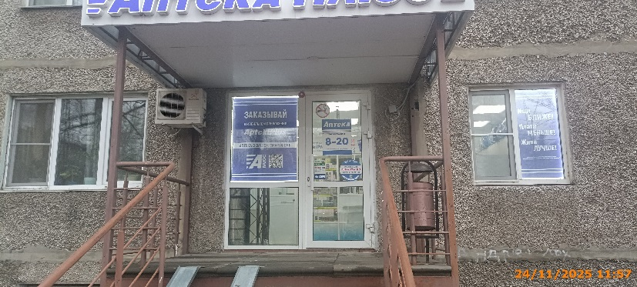
42 | 2025-11-24 | ООО "Здравица" | Советский | ул. Надежды Сусловой, д. 10, кор. 1 | Не установленный Правилами тип | Аптека Плюс | 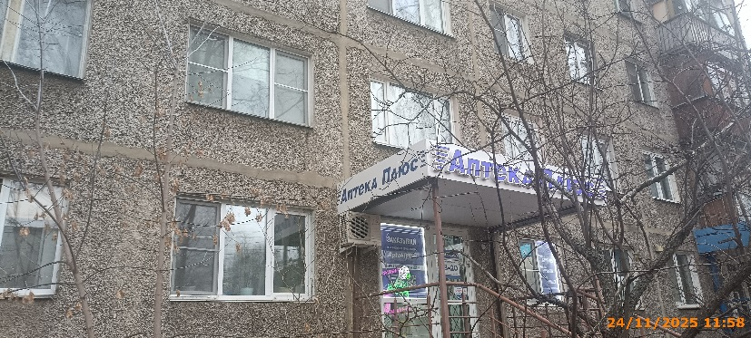
43 | 2025-11-24 | ООО "Селена" | Советский | ул. Надежды Сусловой, д. 10, кор. 1 | Конструкция в витрине | Изображение товаров | 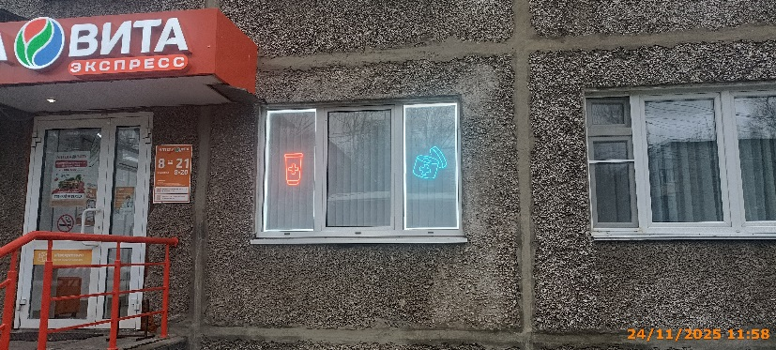
44 | 2025-11-24 | ООО "Селена" | Советский | ул. Надежды Сусловой, д. 10, кор. 1 | Конструкция в витрине | Изображение товаров | 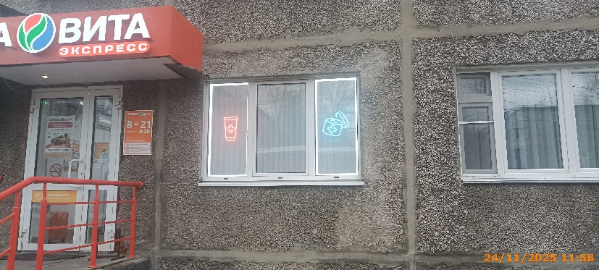
45 | 2025-11-24 | ООО "Селена" | Советский | ул. Надежды Сусловой, д. 10, кор. 1 | Настенная конструкция | АПТЕКА ВИТА ЭКСПРЕСС | 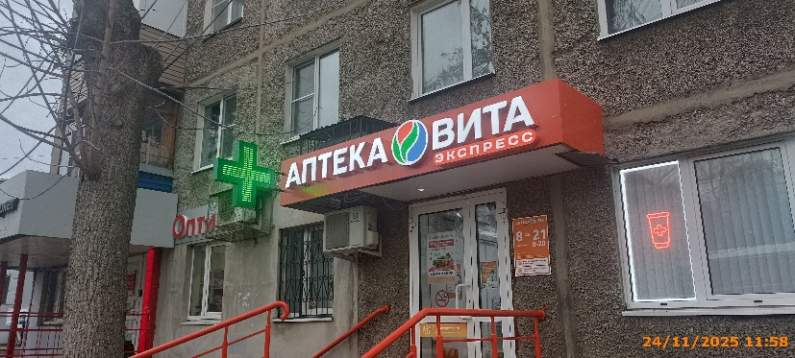
46 | 2025-11-24 | ООО "Селена" | Советский | ул. Надежды Сусловой, д. 10, кор. 1 | Консольная конструкция | Медицинский крест | 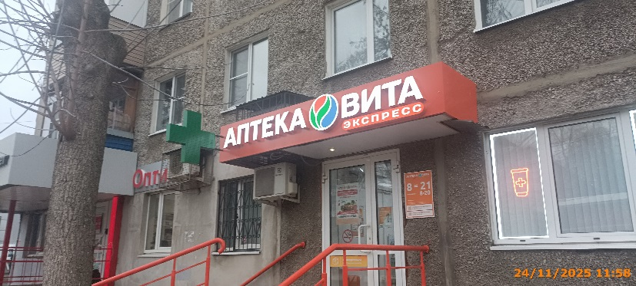
47 | 2025-11-24 | ООО "Селена" | Советский | ул. Надежды Сусловой, д. 10, кор. 1 | Конструкция в витрине | АПТЕКА ВИТА СОБИРАЙ СЕРДЦА | 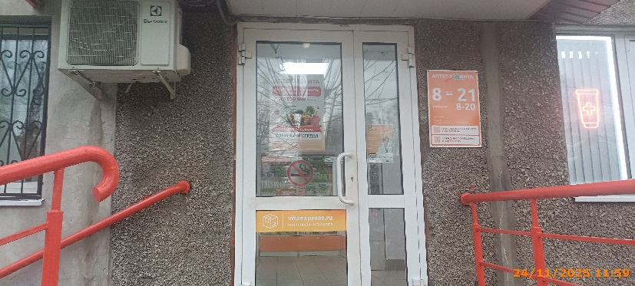
48 | 2025-11-24 | ООО "Селена" | Советский | ул. Надежды Сусловой, д. 10, кор. 1 | Конструкция в витрине | vitaexpress.ru | 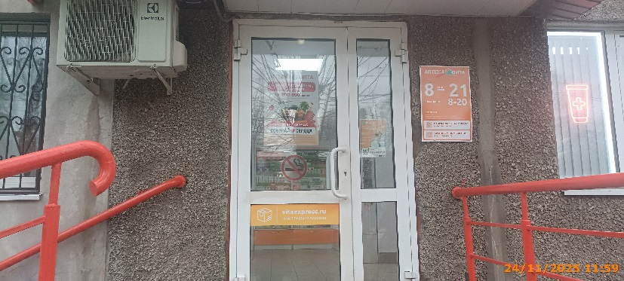
49 | 2025-11-24 | ИП Козина Оксана Валерьевна | Советский | ул. Надежды Сусловой, д. 10, кор. 1 | Настенная конструкция | ОптиК | 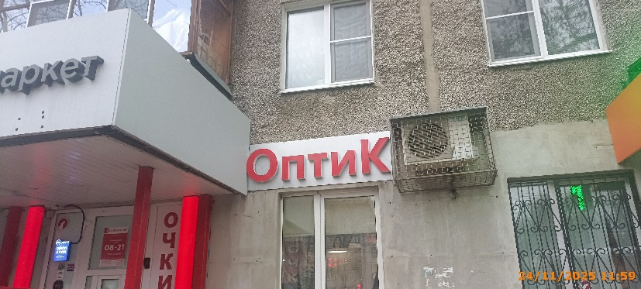
50 | 2025-11-24 | ИП Козина Оксана Валерьевна | Советский | ул. Надежды Сусловой, д. 10, кор. 1 | Не установленный Правилами тип | очки | 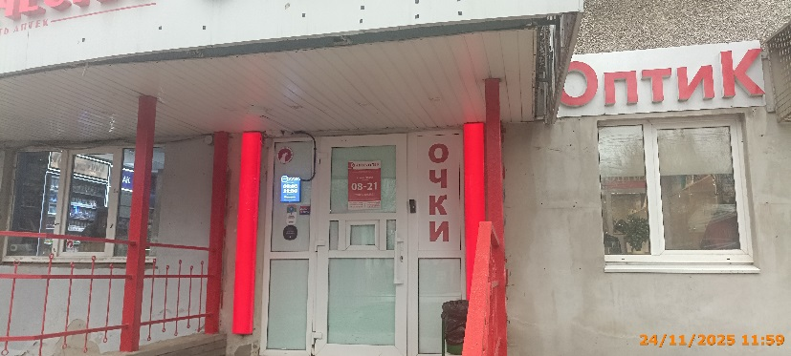
51 | 2025-11-24 | ИП Фомичев Евгений Андреевич | Советский | ул. Надежды Сусловой, д. 10, кор. 1 | Настенная конструкция | Пармаркет | 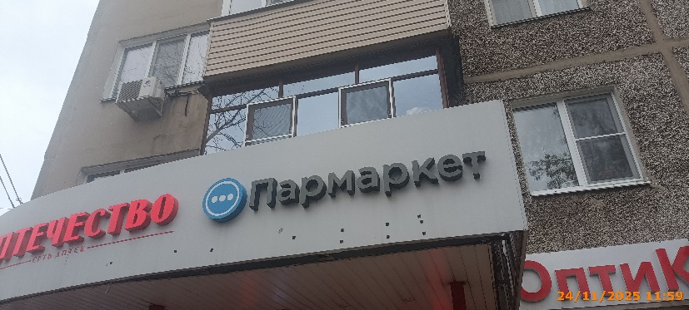
52 | 2025-11-24 | ООО "Ригла" | Советский | ул. Надежды Сусловой, д. 10, кор. 1 | Настенная конструкция | АПТЕКА АПТЕЧЕСТВО | 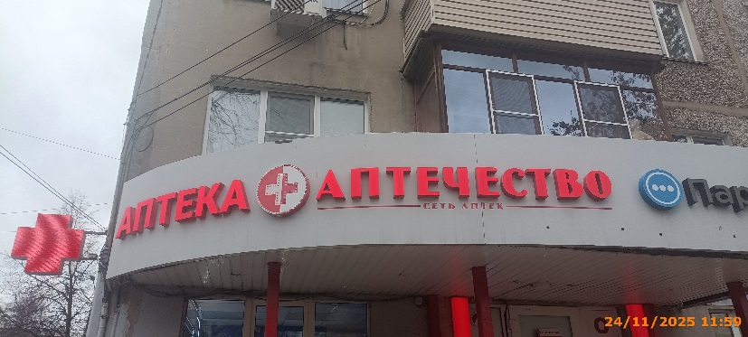
53 | 2025-11-24 | ООО "Ригла" | Советский | ул. Надежды Сусловой, д. 10, кор. 1 | Консольная конструкция | Медицинский крест | 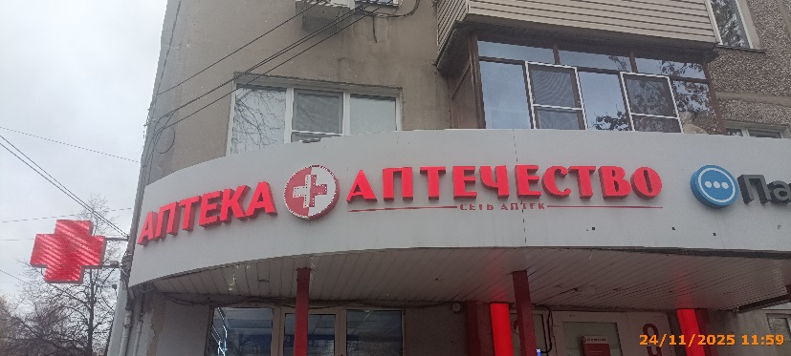
54 | 2025-11-24 | ИП Пашин А.Ю. | Советский | рядом с ул. Надежды Сусловой, д. 10, кор. 1 | Настенная конструкция | МОРОЖЕНОЕ | 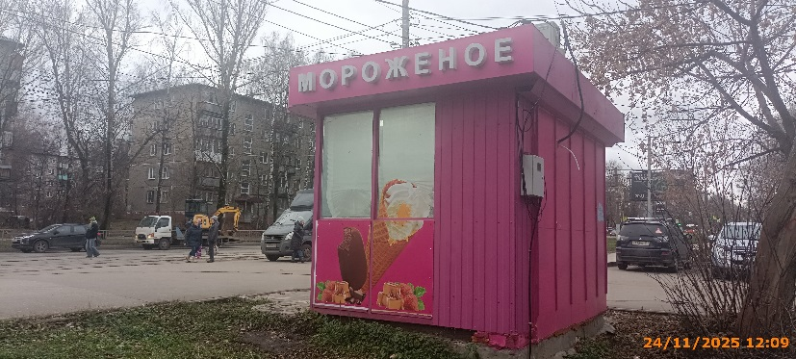
55 | 2025-11-24 | ИП Пашин А.Ю. | Советский | рядом с ул. Надежды Сусловой, д. 10, кор. 1 | Не установленный Правилами тип | изображение продукции | 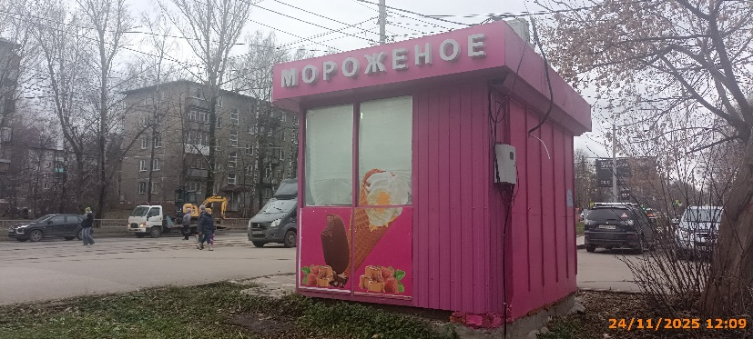
56 | 2025-11-24 | ИП Пашин А.Ю. | Советский | рядом с ул. Надежды Сусловой, д. 10, кор. 1 | Настенная конструкция | ДАВ АЙС мороженое от производителя | 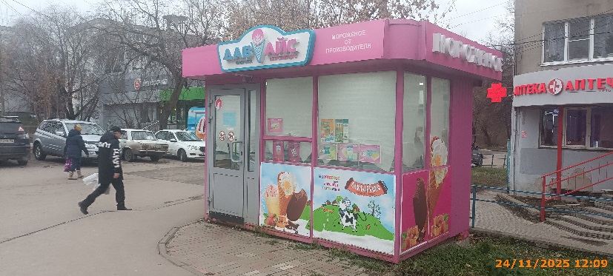
57 | 2025-11-24 | ИП Пашин А.Ю. | Советский | рядом с ул. Надежды Сусловой, д. 10, кор. 1 | Не установленный Правилами тип | изображение продукции | 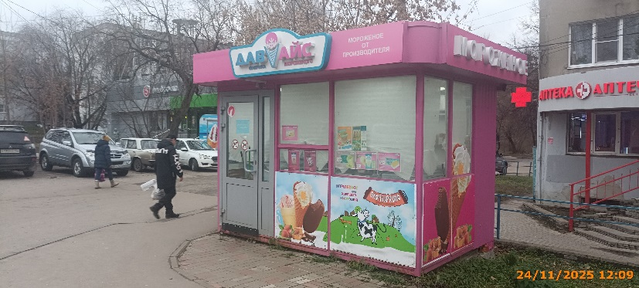
58 | 2025-11-24 | ИП Пашин А.Ю. | Советский | рядом с ул. Надежды Сусловой, д. 10, кор. 1 | Не установленный Правилами тип | мороженое для хорошего настроения ПЛОМБИРКИНО | 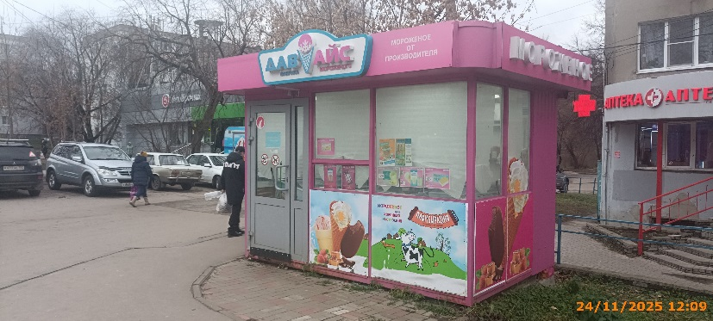
59 | 2025-11-24 | ИП Пашин А.Ю. | Советский | рядом с ул. Надежды Сусловой, д. 10, кор. 1 | Настенная конструкция | МОРОЖЕНОЕ | 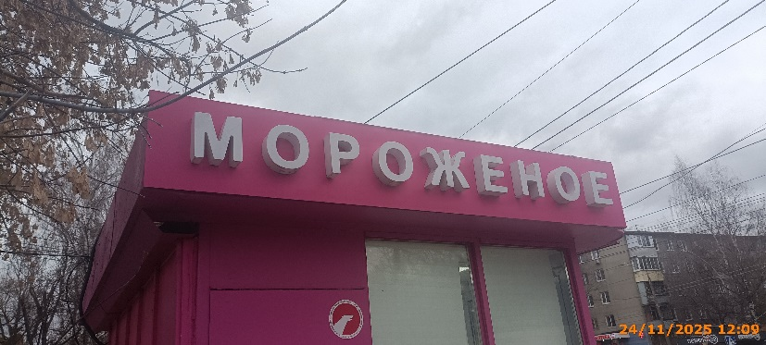
60 | 2025-11-24 | ИП Пашин А.Ю. | Советский | рядом с ул. Надежды Сусловой, д. 10, кор. 1 | Не установленный Правилами тип | изображение продукции | 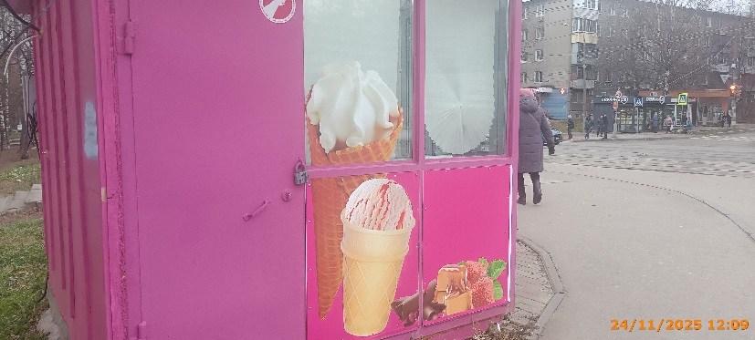
61 | 2025-11-24 | ИП Аверина Оксана Петровна | Советский | рядом с ул. Надежды Сусловой, д. 10, кор. 1 | Не установленный Правилами тип | БУЛОЧНАЯ Семья Любовь Традиция изображение продукции | 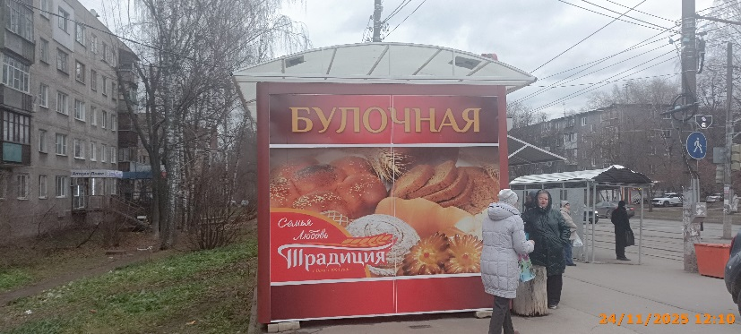
62 | 2025-11-24 | ИП Аверина Оксана Петровна | Советский | рядом с ул. Надежды Сусловой, д. 10, кор. 1 | Не установленный Правилами тип | БУЛОЧНАЯ Семья Любовь Традиция изображение продукции
63 | 2025-11-24 | ИП Аверина Оксана Петровна | Советский | рядом с ул. Надежды Сусловой, д. 10, кор. 1 | Не установленный Правилами тип | БУЛОЧНАЯ
64 | 2025-11-24 | ИП Аверина Оксана Петровна | Советский | рядом с ул. Надежды Сусловой, д. 10, кор. 1 | Не установленный Правилами тип | Семья Любовь Традиция изображение продукции
65 | 2025-11-24 | ИП Аверина Оксана Петровна | Советский | рядом с ул. Надежды Сусловой, д. 10, кор. 1 | Не установленный Правилами тип | БУЛОЧНАЯ
66 | 2025-11-24 | ИП Аверина Оксана Петровна | Советский | рядом с ул. Надежды Сусловой, д. 10, кор. 1 | Крышная конструкция | ТРАДИЦИЯ
67 | 2025-11-24 | Не установлен | Советский | рядом с ул. Надежды Сусловой, д. 10, кор. 1 | Не установленный Правилами тип | Здесь Vape
68 | 2025-11-24 | Не установлен | Советский | рядом с ул. Надежды Сусловой, д. 10, кор. 1 | Не установленный Правилами тип | Табак
69 | 2025-11-24 | ИП Галкин Алексей Николаевич | Советский | рядом с ул. Надежды Сусловой, д. 10, кор. 1 | Не установленный Правилами тип | низкие цены
70 | 2025-11-24 | ИП Галкин Алексей Николаевич | Советский | рядом с ул. Надежды Сусловой, д. 10, кор. 1 | Настенная конструкция | сытная лавка
71 | 2025-11-24 | ИП Галкин Алексей Николаевич | Советский | рядом с ул. Надежды Сусловой, д. 10, кор. 1 | Настенная конструкция | моймясопром
72 | 2025-11-24 | ИП Скарынкина Наталья Сергеевна | Советский | рядом с ул. Надежды Сусловой, д. 6 | Настенная конструкция | О! ШАУРМА
73 | 2025-11-24 | ИП Скарынкина Наталья Сергеевна | Советский | рядом с ул. Надежды Сусловой, д. 6 | Настенная конструкция | О! ШАУРМА
74 | 2025-11-24 | ИП Скарынкина Наталья Сергеевна | Советский | рядом с ул. Надежды Сусловой, д. 6 | Конструкция в витрине | О! ШАУРМА собери свою шаурму!
75 | 2025-11-24 | ИП Скарынкина Наталья Сергеевна | Советский | рядом с ул. Надежды Сусловой, д. 6 | Конструкция в витрине | О! ШАУРМА получи шаурму бесплатно!
76 | 2025-11-24 | ИП Скарынкина Наталья Сергеевна | Советский | рядом с ул. Надежды Сусловой, д. 6 | Конструкция в витрине | БУЛОЧНАЯ Семья Любовь Традиция изображение продукции
77 | 2025-11-24 | ИП Скарынкина Наталья Сергеевна | Советский | рядом с ул. Надежды Сусловой, д. 6 | Конструкция в витрине | БУЛОЧНАЯ Семья Любовь Традиция изображение продукции
78 | 2025-11-24 | ИП Скарынкина Наталья Сергеевна | Советский | рядом с ул. Надежды Сусловой, д. 6 | Конструкция в витрине | БУЛОЧНАЯ Семья Любовь Традиция изображение продукции
79 | 2025-11-24 | ИП Скарынкина Наталья Сергеевна | Советский | рядом с ул. Надежды Сусловой, д. 6 | Конструкция в витрине | БУЛОЧНАЯ Семья Любовь Традиция изображение продукции
80 | 2025-11-24 | ИП Скарынкина Наталья Сергеевна | Советский | рядом с ул. Надежды Сусловой, д. 6 | Конструкция в витрине | бесплатная доставка
81 | 2025-11-24 | ИП Скарынкина Наталья Сергеевна | Советский | рядом с ул. Надежды Сусловой, д. 6 | Конструкция в витрине | БУЛОЧНАЯ Семья Любовь Традиция изображение продукции
82 | 2025-11-24 | ИП Скарынкина Наталья Сергеевна | Советский | рядом с ул. Надежды Сусловой, д. 6 | Настенная конструкция | О! ШАУРМА
83 | 2025-11-24 | ИП Скарынкина Наталья Сергеевна | Советский | рядом с ул. Надежды Сусловой, д. 6 | Не установленный Правилами тип | О! ШАУРМА шаурма, шашлык, люля-кебаб, бургеры
84 | 2025-11-24 | АО "ДК СОВЕТСКОГО РАЙОНА" | Советский | ул. Надежды Сусловой, д. 10, кор. 2 | Настенная конструкция | WILDBERRIES
85 | 2025-11-24 | АО "Тандер" | Советский | ул. Надежды Сусловой, д. 2, кор. 1 | Настенная конструкция | Магнит у дома
86 | 2025-11-24 | АО "Тандер" | Советский | ул. Надежды Сусловой, д. 2, кор. 1 | Настенная конструкция | Магнит косметик
87 | 2025-11-24 | АО "Тандер" | Советский | ул. Надежды Сусловой, д. 2, кор. 1 | Настенная конструкция | м магнит 24 часа
88 | 2025-11-24 | АО "Тандер" | Советский | ул. Надежды Сусловой, д. 2, кор. 1 | Не установленный Правилами тип | м
89 | 2025-11-24 | АО "Тандер" | Советский | ул. Надежды Сусловой, д. 2, кор. 1 | Настенная конструкция | изображение продукции
90 | 2025-11-24 | Не установлен | Советский | ул. Генерала Ивлиева, напротив д. 28 | Не установленный Правилами тип | АВТО СЕРВИС ШИНОМОНТАЖ
91 | 2025-11-28 | ИП Шешунов Даниил Александрович | Советский | пр. Гагарина, д. 19 | Конструкция в витрине | изображение продукции
92 | 2025-11-28 | ИП Шешунов Даниил Александрович | Советский | пр. Гагарина, д. 19 | Конструкция в витрине | изображение продукции
93 | 2025-11-28 | ИП Шешунов Даниил Александрович | Советский | пр. Гагарина, д. 19 | Конструкция в витрине | ГУСТО ПАР изображение продукции
94 | 2025-11-28 | ИП Шешунов Даниил Александрович | Советский | пр. Гагарина, д. 19 | Не установленный Правилами тип | ГУСТО ПАР ВЕЙП ШОП
95 | 2025-11-28 | ИП Шешунов Даниил Александрович | Советский | пр. Гагарина, д. 19 | Не установленный Правилами тип | ГУСТО ПАР
96 | 2025-11-28 | ООО "Лукойл-Центрнефтепродукт" | Советский | ул. Ларина, д. 13 А | Не установленный Правилами тип | ароматный кофе
97 | 2025-11-28 | ООО "Лукойл-Центрнефтепродукт" | Советский | ул. Ларина, д. 13 А | Не установленный Правилами тип | цифровые решения
98 | 2025-11-28 | ООО "Лукойл-Центрнефтепродукт" | Советский | ул. Ларина, д. 13 А | Не установленный Правилами тип | аппетитные горячие хот-доги
99 | 2025-11-28 | ИП АЛЕКЯН ВАРДУШ ХАЧАТУРОВНА | Советский | ул. Богородского, д. 7, кор. 4 | Настенная конструкция | парикмахерская
100 | 2025-11-28 | ИП АЛЕКЯН ВАРДУШ ХАЧАТУРОВНА | Советский | ул. Богородского, д. 7, кор. 4 | Настенная конструкция | МАХФИТНЕС
101 | 2025-11-28 | ИП АЛЕКЯН ВАРДУШ ХАЧАТУРОВНА | Советский | ул. Богородского, д. 7, кор. 4 | Настенная конструкция | WB
102 | 2025-11-28 | ИП АЛЕКЯН ВАРДУШ ХАЧАТУРОВНА | Советский | ул. Богородского, д. 7, кор. 4 | Консольная конструкция | WB
103 | 2025-11-28 | ИП АЛЕКЯН ВАРДУШ ХАЧАТУРОВНА | Советский | ул. Богородского, д. 7, кор. 4 | Конструкция в витрине | областная автошкола
104 | 2025-11-28 | ИП АЛЕКЯН ВАРДУШ ХАЧАТУРОВНА | Советский | ул. Богородского, д. 7, кор. 4 | Конструкция в витрине | магазин спортивного питания и экипировки
105 | 2025-11-28 | ИП АЛЕКЯН ВАРДУШ ХАЧАТУРОВНА | Советский | ул. Богородского, д. 7, кор. 4 | Конструкция в витрине | МАХ ФИТНЕС
106 | 2025-11-28 | ИП АЛЕКЯН ВАРДУШ ХАЧАТУРОВНА | Советский | ул. Богородского, д. 7, кор. 4 | Не установленный Правилами тип | WILDBERRIES
107 | 2025-11-28 | ИП АЛЕКЯН ВАРДУШ ХАЧАТУРОВНА | Советский | ул. Богородского, д. 7, кор. 4 | Конструкция в витрине | Домашние обеды и выпечка
108 | 2025-11-28 | ИП АЛЕКЯН ВАРДУШ ХАЧАТУРОВНА | Советский | ул. Богородского, д. 7, кор. 2 | Консольная конструкция | OZON
109 | 2025-11-28 | ИП АЛЕКЯН ВАРДУШ ХАЧАТУРОВНА | Советский | ул. Богородского, д. 7, кор. 2 | Настенная конструкция | OZON
110 | 2025-11-28 | ИП АЛЕКЯН ВАРДУШ ХАЧАТУРОВНА | Советский | ул. Богородского, д. 7, кор. 2 | Настенная конструкция | улыбка радуги косметика бытовая химия
111 | 2025-11-28 | ИП АЛЕКЯН ВАРДУШ ХАЧАТУРОВНА | Советский | ул. Богородского, д. 7, кор. 2 | Не установленный Правилами тип | сеть семейных магазинов одежды и обуви по низким ценам
112 | 2025-11-28 | ООО "Агроторг" | Советский | ул. Богородского, д. 7, кор. 3 | Консольная конструкция | 5
113 | 2025-11-28 | АО "ПРОДТОРГ" | Советский | ул. Богородского, д. 7, кор. 3 | Не установленный Правилами тип | Чижик СКОРО ОТКРЫТИЕ!
...

